Sheet2
新开客户申请表
所属大区： 鲁东区 业务人员：杨超
客户基本情况 | 客户名称 | 日照欣宏源商贸有限公司 |  |  | 营业执照/身份证
 | 法人 | 于召峰 | 电话 | 18660308587
 | 实际老板及电话 | 王玉湘 | 老板生日
 | 老板生肖 | 兔 | 店庆日
 | 营业执照地址 | 日照市东港区兴业世纪城16号0单元203号
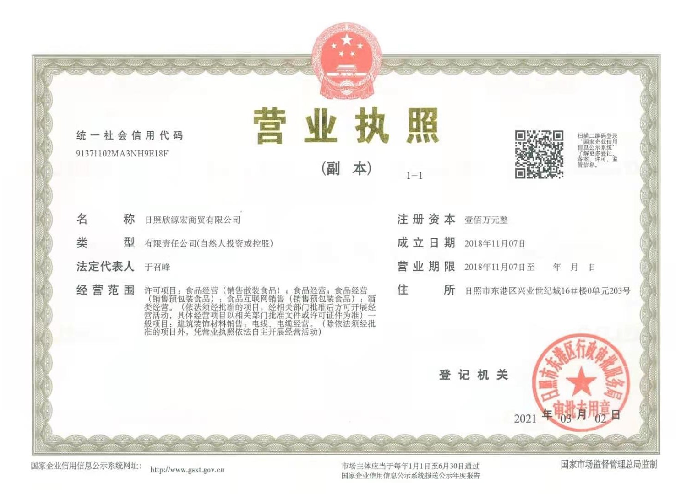
 | 店面地址 | 日照市东港区泰安路158号兴业典当行
 | 收货人、电话、地址 | 于召峰 18660308587日照市东港区泰安路158号兴业典当行
与侨宝签约情况 | 客户等级 | 核心经销商 | 新增分销数量 | 2
 | 任务量 | 100万 | 首款 | 52万
 | 授权区域 | 日照 | 授权期限 | 2021.3.1-2022.3.31
 | 是否为区域独家代理 | 是
客户经营产品 | 所售产品是否全为侨宝 | 是 | 在售其他品牌名称
 | 全年销售所有产品总额 |  | 侨宝产品占比 | 100%
 | 侨宝陈皮占比 | 80% | 侨宝柑普茶占比 | 20%
网点情况 | 列出名下现有分销体系
客户情况说明 | 客户具体情况说明 （不少于3条） | 1 | 行业外新客户
 |  | 2 | 未经营其他茶叶品牌
 |  | 3 | 在日照社会资源广
该客户享受的折扣及优惠政策
营销事业部总监签字

